PIC
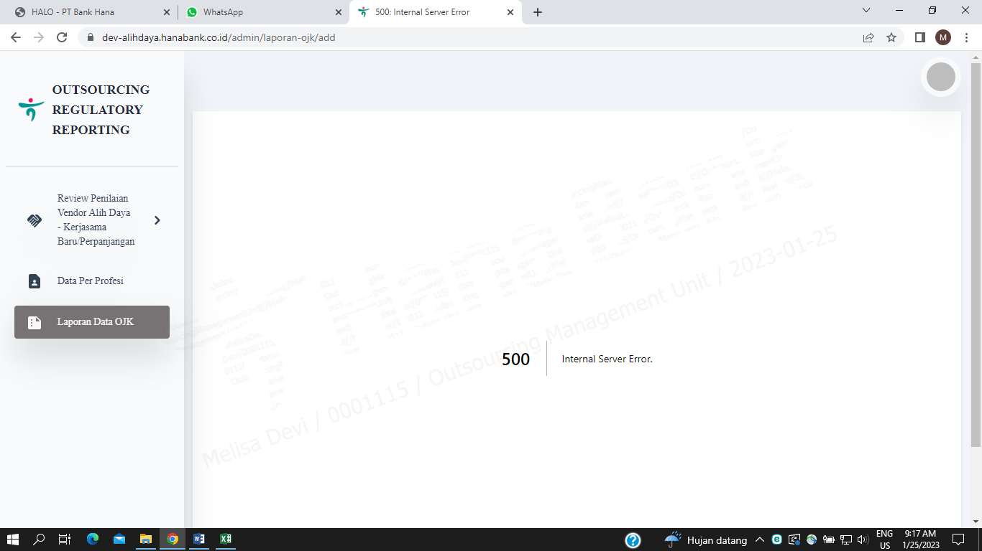
UAT : 25 JANUARI 2023 - SEBAGAI PIC

 | DASHBOARD

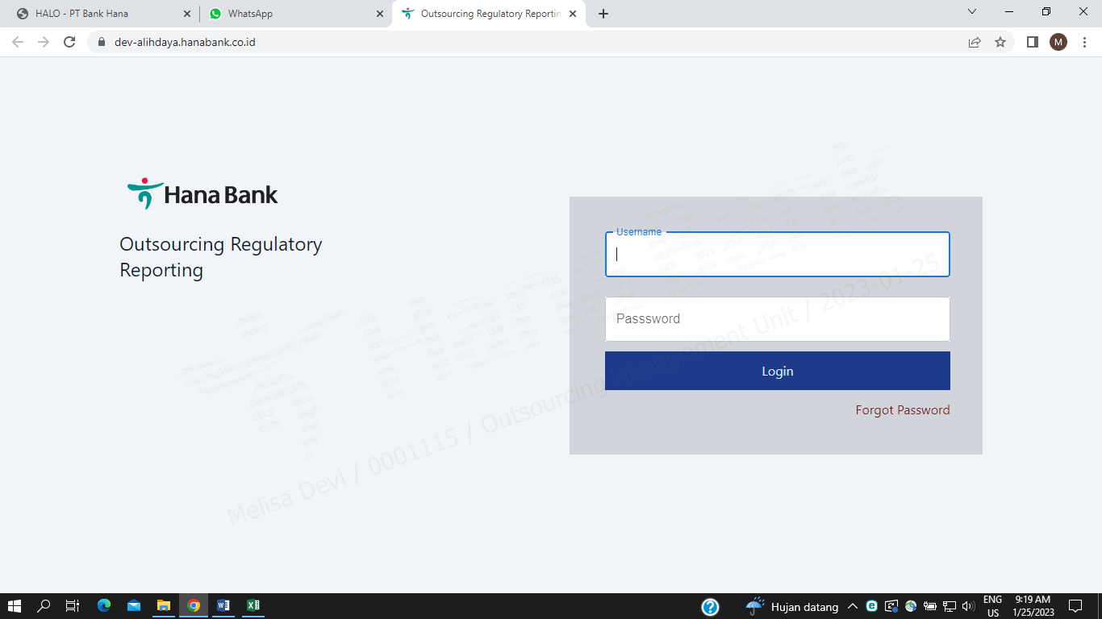
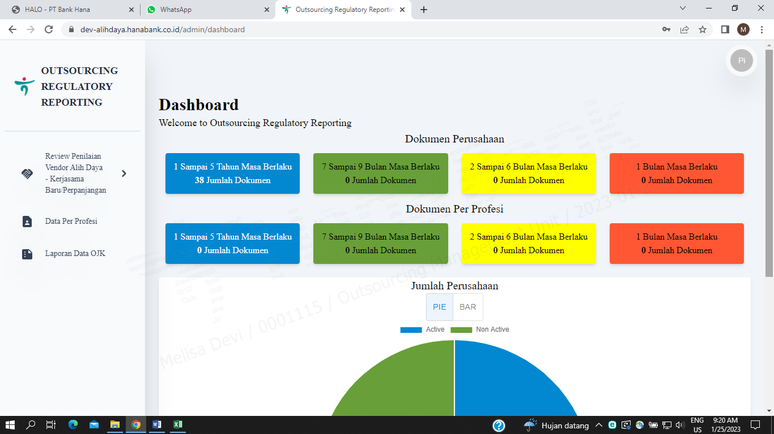

 | MENU KERJASAMA BARU

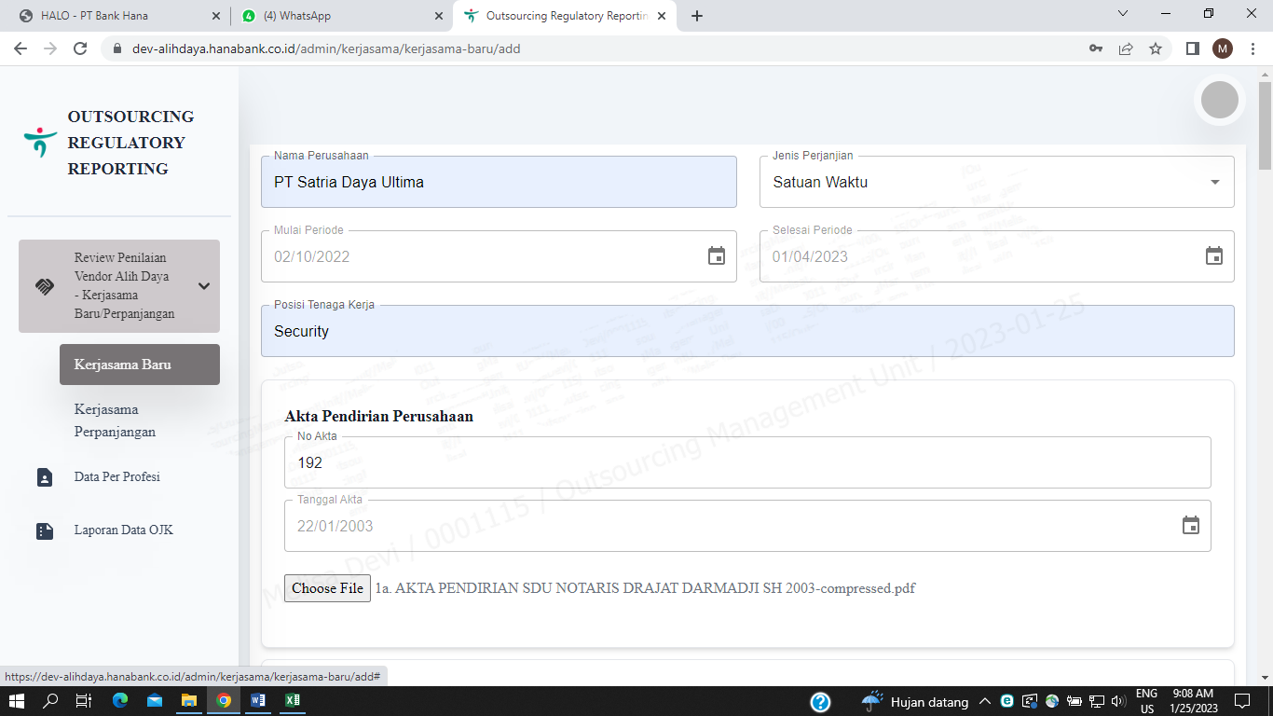
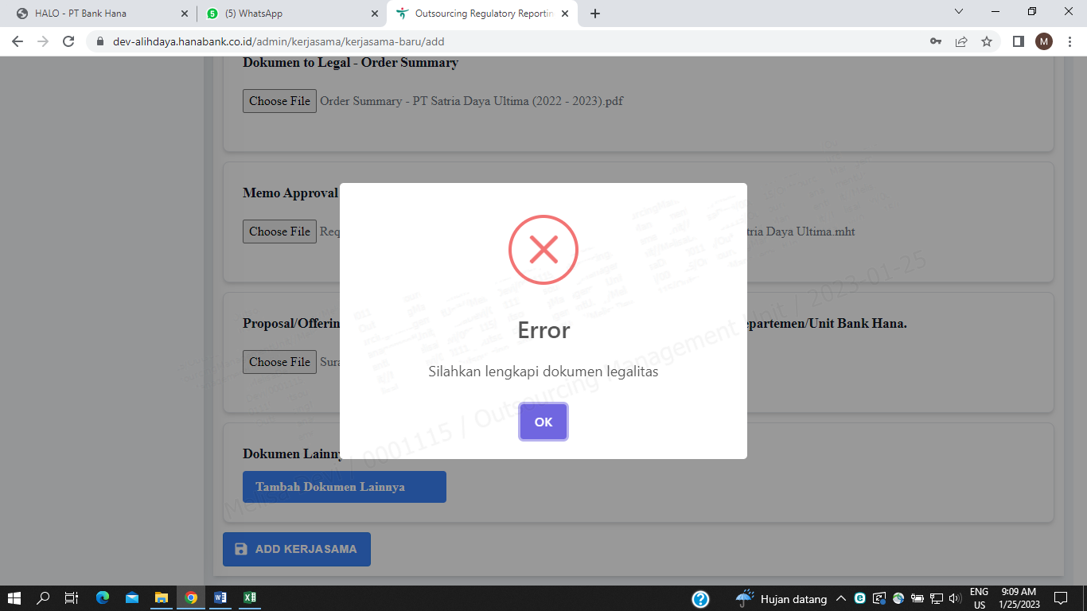

 |  | -------------> | 1. ERROR namun tidak diarahkan kemana dokumen legalitas yang belum disubmit

 | MENU PERPANJANGAN KERJASAMA

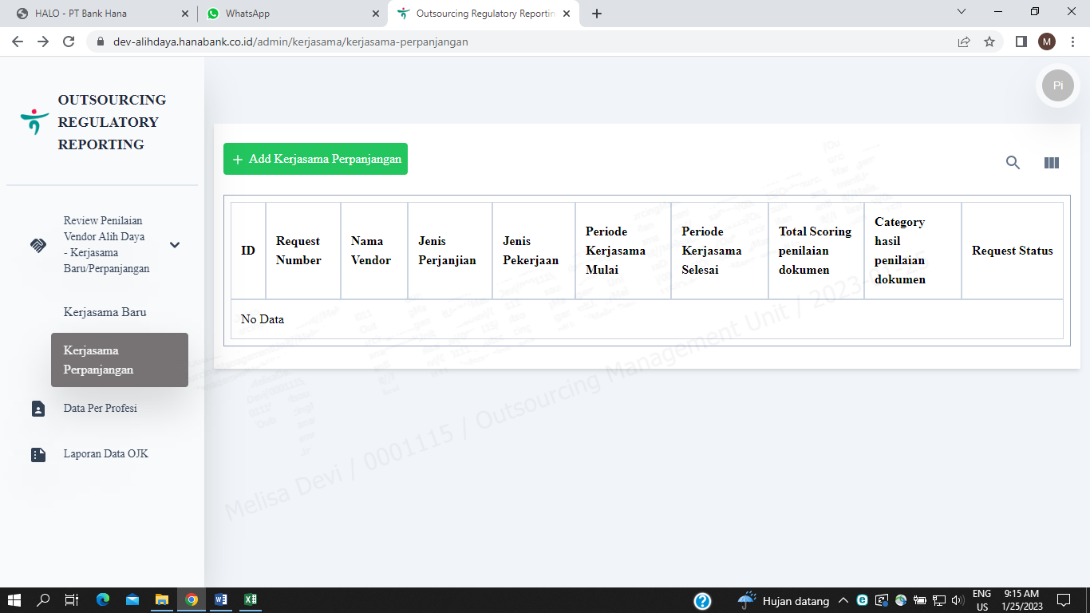
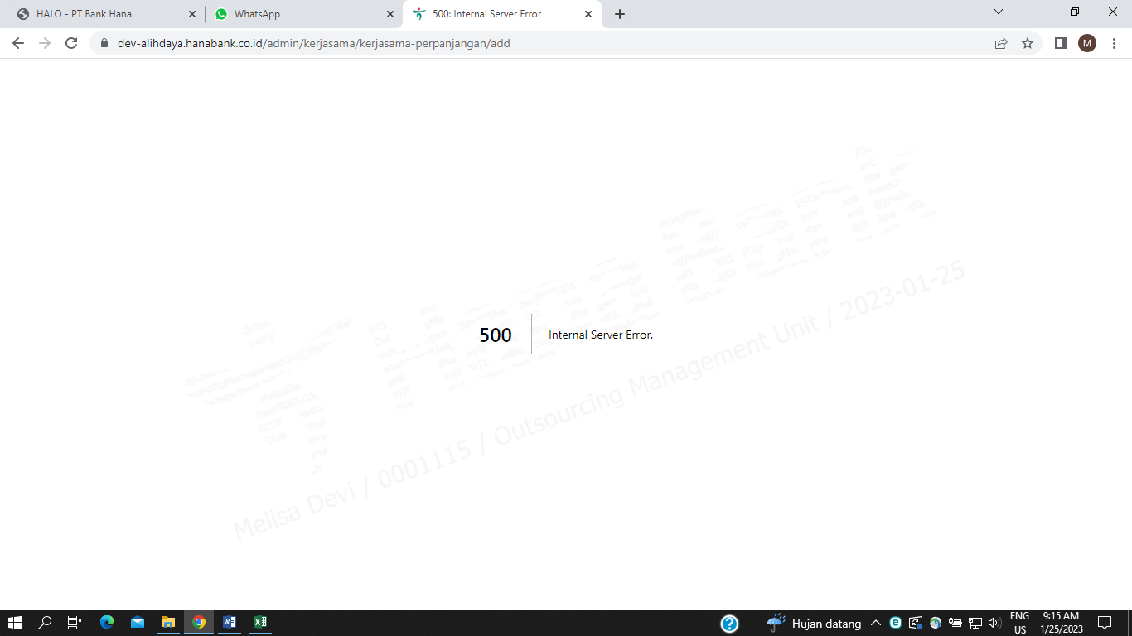

 | MENU DATA PROFESI



 | MENU LAPORAN DATA OJK

MPM
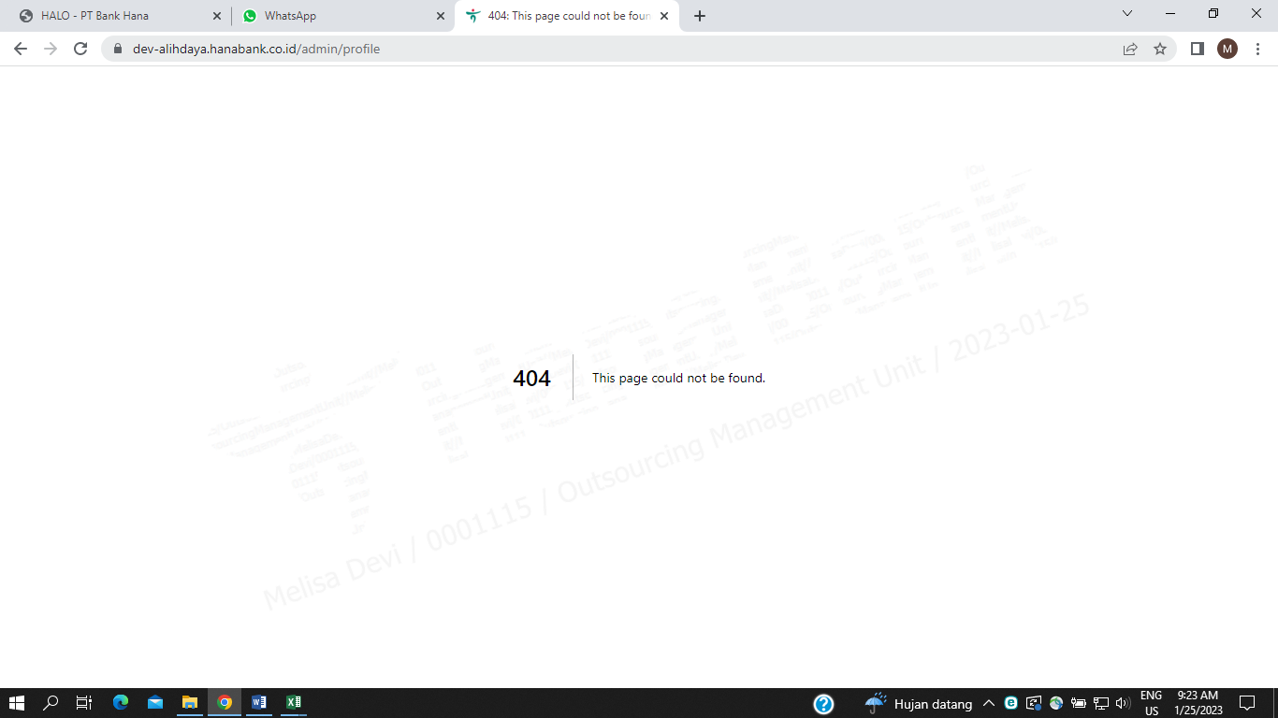
UAT : 25 JANUARI 2023 - SEBAGAI MPM

